Important Notes
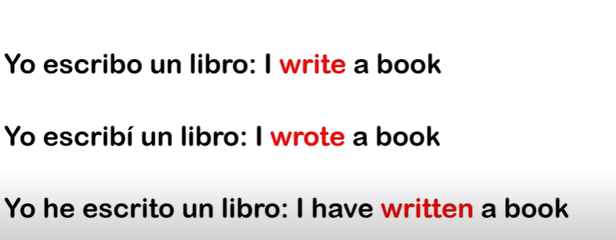
ADJETIVO: CARACTERISTICA QUE SE LE DA A ALGO DE LO QUE SE ESTA HABLANDO
LOS ADJETIVOS QUE TERMINAN EN ING (BORING) Describen emociones de algo o alguien: SHE IS BORING (ella es aburrida)

LAS CONSONANTES SON AQUELLAS LETRAS DEL ABECEDARIO QUE NO SON VOCALES

The comparatives and supoerlatives: wWhen adjectives have more than 3 syllables, change (er - est) for (more than or the most)

Los precios se indican de esta manera: 2.99 two point ninety nine

LEAST: as an adjective, 'least' describes a noun as being of the smallest importance, degree, or size.

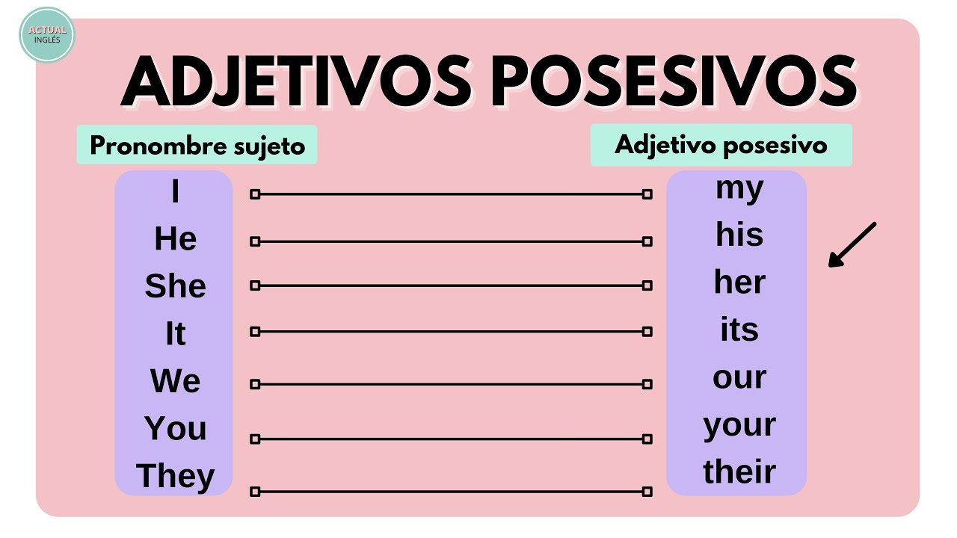

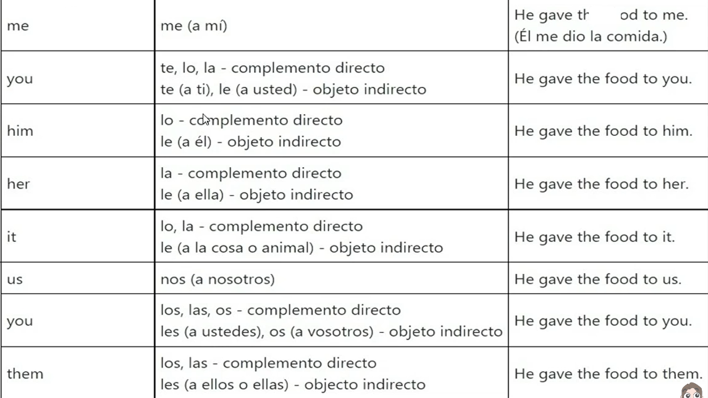
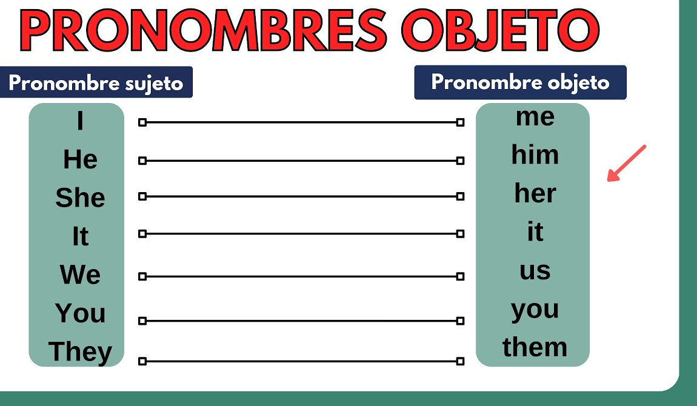

 | GIVE | DAR
 | GAVE | DIO

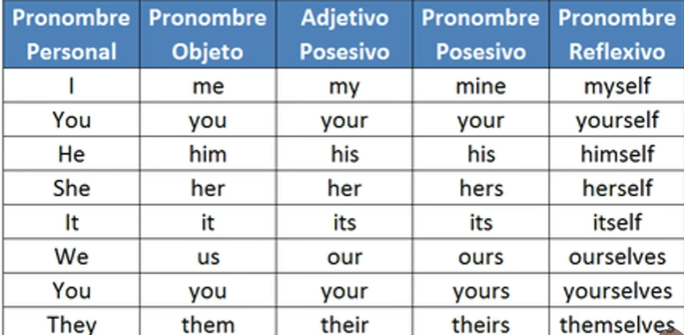

PASSIVE VOICE

